BALSFORD
 |  | Обновлено: Friday 15 September 2017 12:26:49 |  |  |  |  |  |  | ПРЕДОПЛАТА | ИТОГО:
 |  |  |  |  |  |  |  |  | 0.00 | 0
 |  | Адрес: Москва, ул. Монтажная д.2а Телефоны : 8(495) 775-44-73, 775-44-74, 799-08-87 http://www.psfarfor.ru E-mail: info@psf-group.ru |  |  |  |  |  |  | СКИДКА:
 |  |  |  |  |  |  |  |  | 0.00

Код | Артикул | Фото | Описание | Кол-во в коробке | Базовая цена | Цена | Цена по предоплате | Кол-во на остатке | Заявка шт. | Сумма | Штрихкод
278-34283 |  DHN-BC-G-DSTP | 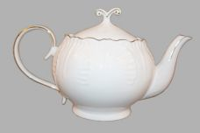 Нажмите чтобы увеличить | КАПУСТА, чайник 1200мл, NBC, белый с золотом, квадратная подарочная упаковка с шелкографией | 12.00 | 668,42 | 0 | 0 | 293 шт. | 0.00 | 0 | 4610013181410
158-34285 | DHN-BC-G-S | 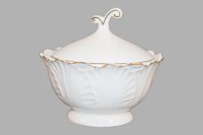 Нажмите чтобы увеличить | КАПУСТА, сахарница 150мл, NBC, белый с золотом, квадратная подарочная упаковка с шелкографией | 24.00 | 306,10 | 0 | 0 | 818 шт. | 0.00 | 0 | 4610013181434
158-34288 | DHN-GOF-PL | 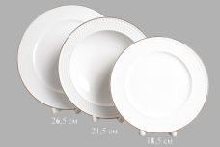 Нажмите чтобы увеличить | ГОЛЬФ, набор (3) мелк.тарелка 190мм + глуб.тарелка 210мм + мелк.тарелка 240мм, NBC, белый с золотом, квадратная подарочная упаковка с шелкографией | 8.00 | 780,86 | 0 | 0 | 79 шт. | 0.00 | 0 | 4610013181465
39568 | RL14810N-2-G | 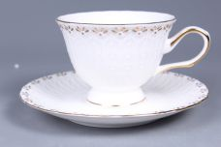 Нажмите чтобы увеличить | СКАЗКА, набор чайный (2) 1 чашка 200мл + 1 блюдце, NEW BONE CHINA, декор - белоснежный с золотом, упаковка - подарочная | 12.00 | 592,50 | 0 | 0 | 1 шт. | 0.00 | 0 | 4680411395689
36681 | RL14872N-15-G | 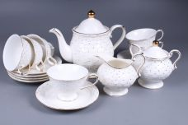 Нажмите чтобы увеличить | ЛЕПЕСТКИ, набор чайный (15) 6 чашек 220мл + 6 блюдец + чайник 1200мл + сахарница + молочник, NEW BONE CHINA, декор - белоснежный с золотом, резной, подарочная упаковка | 2.00 | 5370,84 | 0 | 0 | 5 шт. | 0.00 | 0 | 4650067165417
39569 | RL14872N-2-G | 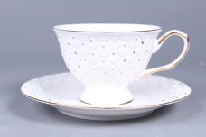 Нажмите чтобы увеличить | ЛЕПЕСТКИ, набор чайный (2) 1 чашка 220мл и 1 блюдце, NEW BONE CHINA, декор - белоснежный с золотом, подарочная упаковка | 12.00 | 575,45 | 0 | 0 | 15 шт. | 0.00 | 0 | 4680411395696
36660 | RL14948N-13-G | 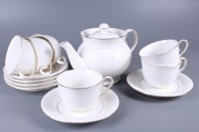 Нажмите чтобы увеличить | ПАУТИНКА, набор чайный (13) 6 чашек 250мл + 6 блюдец + чайник 1050мл, NEW BONE CHINA, декор - белоснежный с золотом резной, упаковка - квадратная подарочная | 2.00 | 4092,07 | 0 | 0 | 1 шт. | 0.00 | 0 | 4650067165547
34258 | RL14948N-15-G | 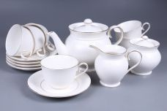 Нажмите чтобы увеличить | ПАУТИНКА, набор чайный (15) 6 чашек 250мл + 6 блюдец + чайник 1050мл + сахарница + молочник, NEW BONE CHINA, декор - белоснежный с золотом, упаковка - квадратная подарочная | 2.00 | 5072,46 | 0 | 0 | 6 шт. | 0.00 | 0 | 4610013181113
36685 | RL15391N-15-G | 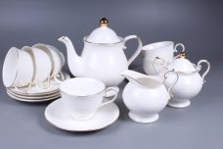 Нажмите чтобы увеличить | ЛЕПЕСТКИ, набор чайный (15) 6 чашек 280мл + 6 блюдец + чайник 1220мл + сахарница + молочник, NEW BONE CHINA, декор - белоснежный с золотом, резной, подарочная упаковка | 2.00 | 5072,46 | 0 | 0 | 2 шт. | 0.00 | 0 | 4650067165172
39575 | RL15877N-13-G | 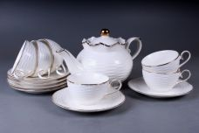 Нажмите чтобы увеличить | ВОЛНА, набор чайный (13) 6 чашек 240мл + 6 блюдец + чайник 1200мл, NEW BONE CHINA, декор - белый с золотом, подарочная упаковка | 2.00 | 3708,44 | 0 | 0 | 23 шт. | 0.00 | 0 | 4680411395757
39581 | RL15877N-14-G | 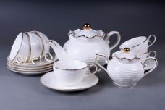 Нажмите чтобы увеличить | ВОЛНА, набор чайный (14) 6 чашек 240мл + 6 блюдец + чайник 1200мл + сахарница, NEW BONE CHINA, декор - белый с золотом, подарочная упаковка | 2.00 | 4326,51 | 0 | 0 | 4 шт. | 0.00 | 0 | 4680411395818
39574 | RLS13076-13-G | 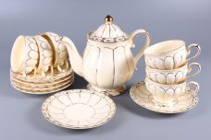 Нажмите чтобы увеличить | ЛОТОС, набор чайный (13) 6 чашек 220мл + 6 блюдец + чайник 1100мл, NEW BONE CHINA, цвет - слоновая кость с золотом, резной, подарочная упаковка | 2.00 | 4965,90 | 0 | 0 | 8 шт. | 0.00 | 0 | 4680411395740
39566 | RLS13076-2-G | 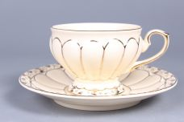 Нажмите чтобы увеличить | ЛОТОС, набор чайный (2) чашка 220мл + блюдце, NEW BONE CHINA, цвет - слоновая кость с золотом, резной, подарочная упаковка | 12.00 | 713,98 | 0 | 0 | 18 шт. | 0.00 | 0 | 4680411395665
39573 | RLS14803-13-G | 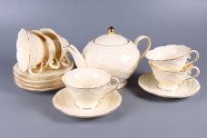 Нажмите чтобы увеличить | СЕТОЧКА, набор чайный (13) 6 чашек 220мл + 6 блюдец + чайник 1100мл, NEW BONE CHINA, цвет - слоновая кость с золотом, резной, подарочная упаковка | 2.00 | 3601,87 | 0 | 0 | 4 шт. | 0.00 | 0 | 4680411395733
39577 | RLS14803-14-G | 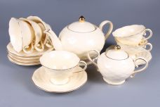 Нажмите чтобы увеличить | СЕТОЧКА, набор чайный (14) 6 чашек 220мл + 6 блюдец + чайник 1100мл + сахарница, NEW BONE CHINA, цвет - слоновая кость с золотом, резной, подарочная упаковка | 2.00 | 4049,45 | 0 | 0 | 8 шт. | 0.00 | 0 | 4680411395771
39583 | RLS14803-15-G | 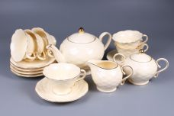 Нажмите чтобы увеличить | СЕТОЧКА, набор чайный (15) 6 чашек 220мл + 6 блюдец + чайник 1100мл + сахарница + молочник, NEW BONE CHINA, цвет - слоновая кость с золотом, резной, подарочная упаковка | 2.00 | 4433,08 | 0 | 0 | 7 шт. | 0.00 | 0 | 4680411395832
39564 | RLS14803-2-G | 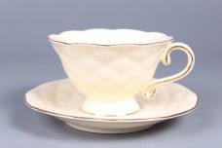 Нажмите чтобы увеличить | СЕТОЧКА, набор чайный (2) чашка 220мл + блюдце, NEW BONE CHINA, цвет - слоновая кость с золотом, резной, подарочная упаковка | 12.00 | 458,23 | 0 | 0 | 13 шт. | 0.00 | 0 | 4680411395641
39578 | RLS14907-13-G | 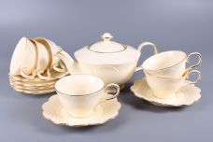 Нажмите чтобы увеличить | РОМАШКА, набор чайный (13) 6 чашек 220мл + 6 блюдец + чайник 1100мл, NEW BONE CHINA, цвет - слоновая кость с золотом, резной, подарочная упаковка | 2.00 | 3878,94 | 0 | 0 | 2 шт. | 0.00 | 0 | 4680411395788
39579 | RLS14907-14-G | 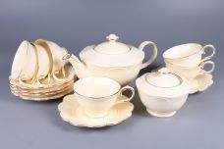 Нажмите чтобы увеличить | РОМАШКА, набор чайный (14) 6 чашек 220мл + 6 блюдец + чайник 1100мл + сахарница, NEW BONE CHINA, цвет - слоновая кость с золотом, резной, подарочная упаковка | 2.00 | 4369,14 | 0 | 0 | 2 шт. | 0.00 | 0 | 4680411395795
148-32934 | SC-105P6CB-001 | 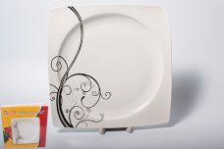 Нажмите чтобы увеличить | БЕЛЫЙ КВАДРАТ. Узоры, набор (6) 6 мелк.тарелок 240мм, NEW BONE CHINA, упаковка - цвет.бокс | 4.00 | 1838,79 | 0 | 0 | 20 шт. | 0.00 | 0 | 2012091760242
148-32935 | SC-105P6CB-002 | 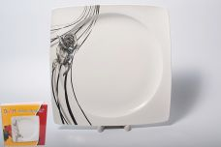 Нажмите чтобы увеличить | БЕЛЫЙ КВАДРАТ. Роза, набор (6) 6 мелк.тарелок 240мм, NEW BONE CHINA, упаковка - цвет.бокс | 4.00 | 1838,79 | 0 | 0 | 27 шт. | 0.00 | 0 | 2012091760259
148-32936 | SC-105P6CB-003 | 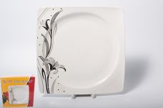 Нажмите чтобы увеличить | БЕЛЫЙ КВАДРАТ. Лилия, набор (6) 6 мелк.тарелок 240мм, NEW BONE CHINA, упаковка - цвет.бокс | 4.00 | 1838,79 | 0 | 0 | 18 шт. | 0.00 | 0 | 2012091760266
148-32931 | SC-75P6CB-001 | 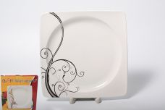 Нажмите чтобы увеличить | БЕЛЫЙ КВАДРАТ. Узоры, набор (6) 6 мелк.тарелок 190мм, NEW BONE CHINA, упаковка - цвет.бокс | 6.00 | 1079,46 | 0 | 0 | 835 шт. | 0.00 | 0 | 2012091760181
148-32932 | SC-75P6CB-002 | 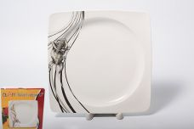 Нажмите чтобы увеличить | БЕЛЫЙ КВАДРАТ. Роза, набор (6) 6 мелк.тарелок 190мм, NEW BONE CHINA, упаковка - цвет.бокс | 6.00 | 1079,46 | 0 | 0 | 791 шт. | 0.00 | 0 | 2012091760198
148-32933 | SC-75P6CB-003 | 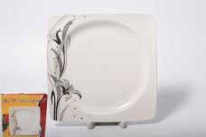 Нажмите чтобы увеличить | БЕЛЫЙ КВАДРАТ. Лилия, набор (6) 6 мелк.тарелок 190мм, NEW BONE CHINA, упаковка - цвет.бокс | 6.00 | 1079,46 | 0 | 0 | 17 шт. | 0.00 | 0 | 2012091760204
148-32928 | SC-7B6CB-001 | 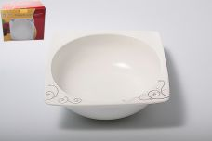 Нажмите чтобы увеличить | БЕЛЫЙ КВАДРАТ. Узоры, набор (6) 6 салатников 600мл, NEW BONE CHINA, упаковка - цвет.бокс | 8.00 | 992,15 | 0 | 0 | 1428 шт. | 0.00 | 0 | 2012091760150
148-32929 | SC-7B6CB-002 | 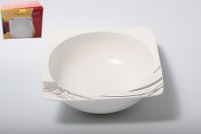 Нажмите чтобы увеличить | БЕЛЫЙ КВАДРАТ. Роза, набор (6) 6 салатников 600мл, NEW BONE CHINA, упаковка - цвет.бокс | 8.00 | 992,15 | 0 | 0 | 1409 шт. | 0.00 | 0 | 2012091760167
148-32930 | SC-7B6CB-003 | 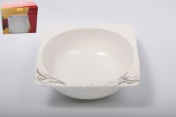 Нажмите чтобы увеличить | БЕЛЫЙ КВАДРАТ. Лилия, набор (6) 6 салатников 600мл, NEW BONE CHINA, упаковка - цвет.бокс | 8.00 | 992,15 | 0 | 0 | 1274 шт. | 0.00 | 0 | 2012091760174
148-32872 | SC-8P6CB-001 | 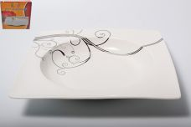 Нажмите чтобы увеличить | БЕЛЫЙ КВАДРАТ. Узоры, набор (6) 6 глуб.тарелок 200мм, NEW BONE CHINA, упаковка - цвет.бокс | 6.00 | 1269,95 | 0 | 0 | 321 шт. | 0.00 | 0 | 2012091760211
148-32873 | SC-8P6CB-002 | 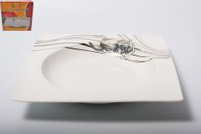 Нажмите чтобы увеличить | БЕЛЫЙ КВАДРАТ. Роза, набор (6) 6 глуб.тарелок 200мм, NEW BONE CHINA, упаковка - цвет.бокс | 6.00 | 1269,95 | 0 | 0 | 346 шт. | 0.00 | 0 | 2012091760228
148-32874 | SC-8P6CB-003 | 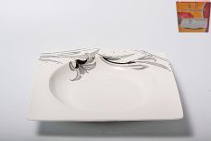 Нажмите чтобы увеличить | БЕЛЫЙ КВАДРАТ. Лилия, набор (6) 6 глуб.тарелок 200мм, NEW BONE CHINA, упаковка - цвет.бокс | 6.00 | 1269,95 | 0 | 0 | 342 шт. | 0.00 | 0 | 2012091760235
148-32919 | SC-DN18CB-001 | 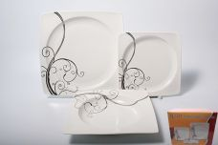 Нажмите чтобы увеличить | БЕЛЫЙ КВАДРАТ. Узоры, набор (18) 6 мелк.тарелок 190мм + 6 глуб.тарелок 200мм + 6 мелк.тарелок 260мм,форма - квадрат, NEW BONE CHINA, упаковка - цветная подарочная | 2.00 | 4127,35 | 0 | 0 | 197 шт. | 0.00 | 0 | 2012091760068
148-32920 | SC-DN18CB-002 | 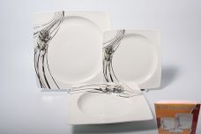 Нажмите чтобы увеличить | БЕЛЫЙ КВАДРАТ. Роза, набор (18) 6 мелк.тарелок 190мм + 6 глуб.тарелок 200мм + 6 мелк.тарелок 260мм,форма - квадрат, NEW BONE CHINA, упаковка - цветная подарочная | 2.00 | 4127,35 | 0 | 0 | 176 шт. | 0.00 | 0 | 2012091760075
148-32921 | SC-DN18CB-003 | 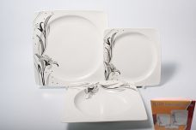 Нажмите чтобы увеличить | БЕЛЫЙ КВАДРАТ. Лилия, набор (18) 6 мелк.тарелок 190мм + 6 глуб.тарелок 200мм + 6 мелк.тарелок 260мм,форма - квадрат, NEW BONE CHINA, упаковка - цветная подарочная | 2.00 | 4127,35 | 0 | 0 | 116 шт. | 0.00 | 0 | 2012091760082
148-32916 | SC-DN25CB-001 | 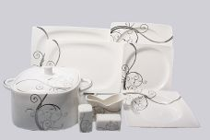 Нажмите чтобы увеличить | БЕЛЫЙ КВАДРАТ. Узоры, набор (25) 6 мелк.тарелок 190мм + 6 глуб.тарелок 200мм + 6 мелк.тарелок 260мм + 2 блюда 300мм + 1 блюдо 350мм + супница + солонка + перечница + салфетница,форма - квадрат, NEW BONE CHINA, упаковка - цветная подарочная | 1.00 | 6349,76 | 0 | 0 | 83 шт. | 0.00 | 0 | 2012091760037
148-32918 | SC-DN25CB-003 | 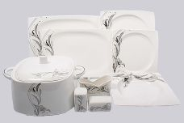 Нажмите чтобы увеличить | БЕЛЫЙ КВАДРАТ. Лилия, набор (25) 6 мелк.тарелок 190мм + 6 глуб.тарелок 200мм + 6 мелк.тарелок 260мм + 2 блюда 300мм + 1 блюдо 350мм + супница + солонка + перечница + салфетница,форма - квадрат, NEW BONE CHINA, упаковка - цветная подарочная | 1.00 | 6349,76 | 0 | 0 | 108 шт. | 0.00 | 0 | 2012091760051
148-32913 | SC-DN30CB-001 | 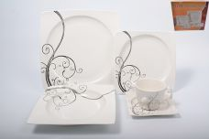 Нажмите чтобы увеличить | БЕЛЫЙ КВАДРАТ. Узоры, набор (30) 6 чашек 250мл + 6 блюдец + 6 мелк.тарелок 190мм + 6 глуб.тарелок 200мм + мелк.тарелок 260мм,форма - квадрат, NEW BONE CHINA, упаковка - цветная подарочная | 1.00 | 5489,90 | 0 | 0 | 175 шт. | 0.00 | 0 | 2012091760006
148-32914 | SC-DN30CB-002 | 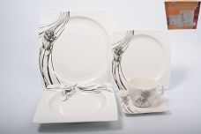 Нажмите чтобы увеличить | БЕЛЫЙ КВАДРАТ. Роза, набор (30) 6 чашек 250мл + 6 блюдец + 6 мелк.тарелок 190мм + 6 глуб.тарелок 200мм + мелк.тарелок 260мм,форма - квадрат, NEW BONE CHINA, упаковка - цветная подарочная | 1.00 | 5489,90 | 0 | 0 | 125 шт. | 0.00 | 0 | 2012091760013
148-32915 | SC-DN30CB-003 | 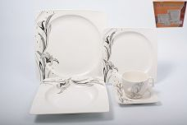 Нажмите чтобы увеличить | БЕЛЫЙ КВАДРАТ. Лилия, набор (30) 6 чашек 250мл + 6 блюдец + 6 мелк.тарелок 190мм + 6 глуб.тарелок 200мм + мелк.тарелок 260мм,форма - квадрат, NEW BONE CHINA, упаковка - цветная подарочная | 1.00 | 5489,90 | 0 | 0 | 176 шт. | 0.00 | 0 | 2012091760020
40161 |  SC-EDB14GB-033 | 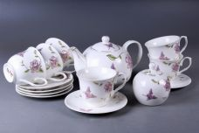 Нажмите чтобы увеличить | ЦВЕТЫ, набор чайный (14) 6 чашек 220мл + 6 блюдец + чайник + сахарница, NEW BONE CHINA, подарочная коробка "чемодан", цветочный декор | 2.00 | 2023,99 | 0 | 0 | 1 шт. | 0.00 | 0 | 5211106200101
32886 | SC-EDB6GB-012 | 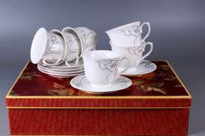 Нажмите чтобы увеличить | ЦВЕТЫ, набор (12) 6 чашек 220мл+ 6 блюдец, декор рельефный с золотом, NEW BONE CHINA, упаковка - цветная подарочная шелкография | 6.00 | 1214,39 | 0 | 0 | 52 шт. | 0.00 | 0 | 4680411321091
32887 | SC-EDB6GB-013 | 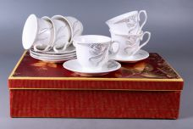 Нажмите чтобы увеличить | ЦВЕТЫ, набор (12) 6 чашек 220мл+ 6 блюдец, декор рельефный с золотом, NEW BONE CHINA, упаковка - цветная подарочная шелкография | 6.00 | 1214,39 | 0 | 0 | 23 шт. | 0.00 | 0 | 2012091760518
32895 | SC-EDB6GB-015 | 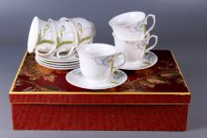 Нажмите чтобы увеличить | ЦВЕТЫ, набор (12) 6 чашек 220мл+ 6 блюдец, декор рельефный с золотом, NEW BONE CHINA, упаковка - цветная подарочная шелкография | 6.00 | 1361,82 | 0 | 0 | 89 шт. | 0.00 | 0 | 2012091760594
32896 | SC-EDB6GB-016 | 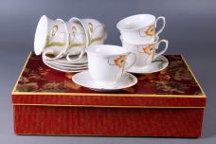 Нажмите чтобы увеличить | ЦВЕТЫ, набор (12) 6 чашек 220мл+ 6 блюдец, декор рельефный с золотом, NEW BONE CHINA, упаковка - цветная подарочная шелкография | 6.00 | 1361,82 | 0 | 0 | 33 шт. | 0.00 | 0 | 2012091760600
32899 | SC-EDB6GB-019 | 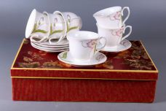 Нажмите чтобы увеличить | ЦВЕТЫ, набор (12) 6 чашек 220мл+ 6 блюдец, декор рельефный с золотом, NEW BONE CHINA, упаковка - цветная подарочная шелкография | 6.00 | 1361,82 | 0 | 0 | 89 шт. | 0.00 | 0 | 2012091760631
40163 | SC-EDB6PB-032 | 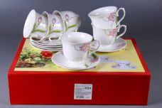 Нажмите чтобы увеличить | ЦВЕТЫ, набор чайный (12) 6 чашек 220мл + 6 блюдец, декор рельефный с золотом, NEW BONE CHINA, подарочная упаковка | 6.00 | 1379,31 | 0 | 0 | 276 шт. | 0.00 | 0 | 5211106200125
148-40164 | SC-EDB6PB-033 | 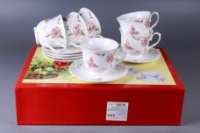 Нажмите чтобы увеличить | ЦВЕТЫ, набор чайный (12) 6 чашек 220мл + 6 блюдец, декор рельефный с золотом, NEW BONE CHINA, подарочная упаковка | 6.00 | 1379,31 | 0 | 0 | 68 шт. | 0.00 | 0
148-40165 | SC-EDB6PB-034 | 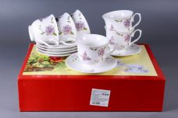 Нажмите чтобы увеличить | ЦВЕТЫ, набор чайный (12) 6 чашек 220мл + 6 блюдец, декор рельефный с золотом, NEW BONE CHINA, подарочная упаковка | 6.00 | 1379,31 | 0 | 0 | 175 шт. | 0.00 | 0
10160 | SC-XSF6SB-031 | 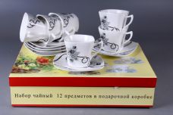 Нажмите чтобы увеличить | ЦВЕТЫ, набор чайный (12) 6 чашек 220мл + 6 блюдец, NEW BONE CHINA, прямоугольная подарочная коробка, цветочный декор | 6.00 | 1049,48 | 0 | 0 | 10 шт. | 0.00 | 0 | 5211106200088
40168 | SC-ZB6HB-023 | 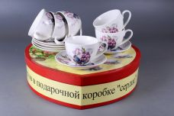 Нажмите чтобы увеличить | ЦВЕТЫ, набор чайный (12) 6 чашек 220мл + 6 блюдец, NEW BONE CHINA, подарочная коробка в форме "сердце", цветочный декор | 6.00 | 1024,49 | 0 | 0 | 7 шт. | 0.00 | 0 | 5211106200224
40169 | SC-ZB6HB-024 |  Нажмите чтобы увеличить | ЦВЕТЫ, набор чайный (12) 6 чашек 220мл + 6 блюдец, NEW BONE CHINA, подарочная коробка в форме "сердце", цветочный декор | 6.00 | 1024,49 | 0 | 0 | 6 шт. | 0.00 | 0 | 5211106200231
40170 | SC-ZB6HB-025 |  Нажмите чтобы увеличить | ЦВЕТЫ, набор чайный (12) 6 чашек 220мл + 6 блюдец, NEW BONE CHINA, подарочная коробка в форме "сердце", цветочный декор | 6.00 | 1024,49 | 0 | 0 | 83 шт. | 0.00 | 0 | 5211106200248
40171 | SC-ZB6HB-026 |  Нажмите чтобы увеличить | ЦВЕТЫ, набор чайный (12) 6 чашек 220мл + 6 блюдец, NEW BONE CHINA, подарочная коробка в форме "сердце", цветочный декор | 6.00 | 1024,49 | 0 | 0 | 1 шт. | 0.00 | 0 | 5211106200255
40172 | SC-ZB6HB-027 |  Нажмите чтобы увеличить | ЦВЕТЫ, набор чайный (12) 6 чашек 220мл + 6 блюдец, NEW BONE CHINA, подарочная коробка в форме "сердце", цветочный декор | 6.00 | 1024,49 | 0 | 0 | 169 шт. | 0.00 | 0 | 5211106200262
148-40697 | SC-ZB6MS-023 |  Нажмите чтобы увеличить | Набор чайный 12 предметов на металлическом стенде в цветной коробке цветной декор, NBC, 220 мл | 8.00 | 1114,87 | 0 | 0 | 213 шт. | 0.00 | 0 | 5211106200446
148-40698 | SC-ZB6MS-024 |  Нажмите чтобы увеличить | Набор чайный 12 предметов на металлическом стенде в цветной коробке цветной декор, NBC, 220 мл | 8.00 | 1114,87 | 0 | 0 | 50 шт. | 0.00 | 0 | 5211106200453
148-40699 | SC-ZB6MS-025 |  Нажмите чтобы увеличить | Набор чайный 12 предметов на металлическом стенде в цветной коробке цветной декор, NBC, 220 мл | 8.00 | 1114,87 | 0 | 0 | 136 шт. | 0.00 | 0 | 5211106200460
148-40700 | SC-ZB6MS-026 |  Нажмите чтобы увеличить | Набор чайный 12 предметов на металлическом стенде в цветной коробке цветной декор, NBC, 220 мл | 8.00 | 1114,87 | 0 | 0 | 196 шт. | 0.00 | 0 | 5211106200477
148-40701 | SC-ZB6MS-027 |  Нажмите чтобы увеличить | Набор чайный 12 предметов на металлическом стенде в цветной коробке цветной декор, NBC, 220 мл | 8.00 | 1114,87 | 0 | 0 | 152 шт. | 0.00 | 0 | 5211106200484
40183 | SC-ZB6SW-023 |  Нажмите чтобы увеличить | ЦВЕТЫ, набор чайный (13) 6 чашек 220мл + 6 блюдец + чайник, NEW BONE CHINA, подарочная коробка с окошком, цветочный декор | 6.00 | 1484,26 | 0 | 0 | 151 шт. | 0.00 | 0 | 5211106200279
40184 | SC-ZB6SW-024 |  Нажмите чтобы увеличить | ЦВЕТЫ, набор чайный (13) 6 чашек 220мл + 6 блюдец + чайник, NEW BONE CHINA, подарочная коробка с окошком, цветочный декор | 6.00 | 1484,26 | 0 | 0 | 46 шт. | 0.00 | 0 | 5211106200286
40187 | SC-ZB6SW-027 |  Нажмите чтобы увеличить | ЦВЕТЫ, набор чайный (13) 6 чашек 220мл + 6 блюдец + чайник, NEW BONE CHINA, подарочная коробка с окошком, цветочный декор | 6.00 | 1484,26 | 0 | 0 | 6 шт. | 0.00 | 0 | 5211106200316
40034 | SCS-13MS-009 |  Нажмите чтобы увеличить | METAL STAND, набор чайный (13) 6 чашек 250мл + 6 блюдец + чайник 1200мл, метал.стенд, декор серебро, подарочная упаковка | 4.00 | 1382,40 | 0 | 0 | 105 шт. | 0.00 | 0 | 4680411400345
40035 | SCS-13MS-010 |  Нажмите чтобы увеличить | METAL STAND, набор чайный (13) 6 чашек 250мл + 6 блюдец + чайник 1200мл, метал.стенд, декор серебро, подарочная упаковка | 4.00 | 1382,40 | 0 | 0 | 80 шт. | 0.00 | 0 | 4680411400352
40036 | SCS-13MS-011 |  Нажмите чтобы увеличить | METAL STAND, набор чайный (13) 6 чашек 250мл + 6 блюдец + чайник 1200мл, метал.стенд, декор серебро, подарочная упаковка | 4.00 | 1382,40 | 0 | 0 | 56 шт. | 0.00 | 0 | 4680411400369
40037 | SCS-13MS-012 |  Нажмите чтобы увеличить | METAL STAND, набор чайный (13) 6 чашек 250мл + 6 блюдец + чайник 1200мл, метал.стенд, декор серебро, подарочная упаковка | 4.00 | 1382,40 | 0 | 0 | 148 шт. | 0.00 | 0 | 4680411400376
40038 | SCS-13MS-013 |  Нажмите чтобы увеличить | METAL STAND, набор чайный (13) 6 чашек 250мл + 6 блюдец + чайник 1200мл, метал.стенд, декор серебро, подарочная упаковка | 4.00 | 1382,40 | 0 | 0 | 78 шт. | 0.00 | 0 | 4680411400383
40026 | SCS-13QWB-009 |  Нажмите чтобы увеличить | RECTANGULAR GIFT BOX, набор чайный (13) 6 чашек 250мл + 6 блюдец + чайник 1200мл, декор серебро, подарочная упаковка | 4.00 | 1424,29 | 0 | 0 | 109 шт. | 0.00 | 0 | 4680411400260
40027 | SCS-13QWB-010 |  Нажмите чтобы увеличить | RECTANGULAR GIFT BOX, набор чайный (13) 6 чашек 250мл + 6 блюдец + чайник 1200мл, декор серебро, подарочная упаковка | 4.00 | 1424,29 | 0 | 0 | 175 шт. | 0.00 | 0 | 4680411400277
40028 | SCS-13QWB-011 |  Нажмите чтобы увеличить | RECTANGULAR GIFT BOX, набор чайный (13) 6 чашек 250мл + 6 блюдец + чайник 1200мл, декор серебро, подарочная упаковка | 4.00 | 1424,29 | 0 | 0 | 171 шт. | 0.00 | 0 | 4680411400284
40030 | SCS-13QWB-013 |  Нажмите чтобы увеличить | RECTANGULAR GIFT BOX, набор чайный (13) 6 чашек 250мл + 6 блюдец + чайник 1200мл, декор серебро, подарочная упаковка | 4.00 | 1424,29 | 0 | 0 | 37 шт. | 0.00 | 0 | 4680411400307
40031 | SCS-13QWB-014 |  Нажмите чтобы увеличить | RECTANGULAR GIFT BOX, набор чайный (13) 6 чашек 250мл + 6 блюдец + чайник 1200мл, декор серебро, подарочная упаковка | 4.00 | 1424,29 | 0 | 0 | 138 шт. | 0.00 | 0 | 4680411400314
34166 | WLN093569C |  Нажмите чтобы увеличить | РОЗЫ, блюдо на ножке d-152мм, NEW BONE CHINA, резная форма с декором, упаковка - гифт.бокс | 24.00 | 413,70 | 0 | 0 | 8 шт. | 0.00 | 0 | 4610013180178
36574 | WLN130120 |  Нажмите чтобы увеличить | РОЗЫ, блюдо на ножке d-290мм h-130мм, NEW BONE CHINA, резная форма с декором, упаковка - гифт.бокс | 4.00 | 1765,00 | 0 | 0 | 5 шт. | 0.00 | 0 | 4650067164380
39547 | WLN151001-1 |  Нажмите чтобы увеличить | ЦВЕТЫ, набор чайный (2) чашка 220мл + блюдце, NEW BONE CHINA, резная форма, цветочный декор с золотом, подарочная упаковка | 18.00 | 592,50 | 0 | 0 | 136 шт. | 0.00 | 0 | 4680411395474
39544 | WLN151001-13 |  Нажмите чтобы увеличить | ЦВЕТЫ, набор чайный (12) 6 чашек 220 мл + 6 блюдец +чайник 1000мл , NEW BONE CHINA, резная форма, цветочный декор с золотом, подарочная упаковка | 4.00 | 4219,95 | 0 | 0 | 214 шт. | 0.00 | 0 | 4680411395443
39545 | WLN151001-14 |  Нажмите чтобы увеличить | ЦВЕТЫ, набор чайный (12) 6 чашек 220 мл + 6 блюдец +чайник 1000мл +сахарница, NEW BONE CHINA, резная форма, цветочный декор с золотом, подарочная упаковка | 2.00 | 4390,45 | 0 | 0 | 39 шт. | 0.00 | 0 | 4680411395450
39546 | WLN151001-15 |  Нажмите чтобы увеличить | ЦВЕТЫ, набор чайный (12) 6 чашек 220 мл + 6 блюдец +чайник 1000мл +сахарница+молочник, NEW BONE CHINA, резная форма, цветочный декор с золотом, подарочная упаковка | 2.00 | 4582,27 | 0 | 0 | 62 шт. | 0.00 | 0 | 4680411395467
39542 | WLN151001-3 |  Нажмите чтобы увеличить | ЦВЕТЫ, чайник 1000мл NEW BONE CHINA, резная форма, цветочный декор с золотом, подарочная упаковка | 8.00 | 1001,70 | 0 | 0 | 1 шт. | 0.00 | 0 | 4680411395429
39548 | WLN151801 |  Нажмите чтобы увеличить | ЦВЕТЫ, блюдо 270мм, NEW BONE CHINA, резная форма, цветочный декор с золотом, подарочная упаковка | 18.00 | 592,50 | 0 | 0 | 6 шт. | 0.00 | 0 | 4680411395481
39540 | WLN151806-1 |  Нажмите чтобы увеличить | ЦВЕТЫ, набор чайный (2) чашка 220мл + блюдце, NEW BONE CHINA, резная форма, цветочный декор с золотом, подарочная упаковка | 18.00 | 436,91 | 0 | 0 | 75 шт. | 0.00 | 0 | 4680411395405
39536 | WLN151806-12 |  Нажмите чтобы увеличить | ЦВЕТЫ, набор чайный (12) 6 чашек 220 мл + 6 блюдец, NEW BONE CHINA, резная форма, цветочный декор с золотом, подарочная упаковка | 6.00 | 2600,17 | 0 | 0 | 6 шт. | 0.00 | 0 | 4680411395368
39537 | WLN151806-13 |  Нажмите чтобы увеличить | ЦВЕТЫ, набор чайный (12) 6 чашек 220 мл + 6 блюдец +чайник 1000мл , NEW BONE CHINA, резная форма, цветочный декор с золотом, подарочная упаковка | 4.00 | 4219,95 | 0 | 0 | 385 шт. | 0.00 | 0 | 4680411395375
39538 | WLN151806-14 |  Нажмите чтобы увеличить | ЦВЕТЫ, набор чайный (12) 6 чашек 220 мл + 6 блюдец +чайник 1000мл +сахарница, NEW BONE CHINA, резная форма, цветочный декор с золотом, подарочная упаковка | 2.00 | 4390,45 | 0 | 0 | 83 шт. | 0.00 | 0 | 4680411395382
39539 | WLN151806-15 |  Нажмите чтобы увеличить | ЦВЕТЫ, набор чайный (12) 6 чашек 220 мл + 6 блюдец +чайник 1000мл +сахарница+молочник, NEW BONE CHINA, резная форма, цветочный декор с золотом, подарочная упаковка | 2.00 | 4582,27 | 0 | 0 | 13 шт. | 0.00 | 0 | 4680411395399
39541 | WLN151806-3 |  Нажмите чтобы увеличить | ЦВЕТЫ, чайник 1000мл NEW BONE CHINA, резная форма, цветочный декор с золотом, подарочная упаковка | 8.00 | 1023,02 | 0 | 0 | 9 шт. | 0.00 | 0 | 4680411395412
39552 | WLN151824 |  Нажмите чтобы увеличить | ЦВЕТЫ, блюдо на ножке 160мм, NEW BONE CHINA, резная форма, цветочный декор с золотом, подарочная упаковка | 24.00 | 532,82 | 0 | 0 | 67 шт. | 0.00 | 0 | 4680411395528
39590 | WLN151824-1 |  Нажмите чтобы увеличить | ЦВЕТЫ, блюдо на ножке 160мм, NEW BONE CHINA, резная форма, цветочный декор с золотом, подарочная упаковка | 24.00 | 532,82 | 0 | 0 | 44 шт. | 0.00 | 0 | 4680411395900
158-39788 | XX-12Y-BLW-C4813 |  Нажмите чтобы увеличить | ПАРКОВАЯ РОЗА, набор чайный (12) 6 чашек 250мл + 6 блюдец, декор цветочный с золотом, круглая подарочная упаковка | 6.00 | 1918,31 | 0 | 0 | 109 шт. | 0.00 | 0 | 4680411397881
158-39798 | XX-13NB-ZE-C |  Нажмите чтобы увеличить | ВЕТОЧКА, набор чайный (13) 6 чашек 250мл + 6 блюдец, чайник 1400мл, декор белоснежный с золотом, квадратная подарочная упаковка | 3.00 | 2859,23 | 0 | 0 | 11 шт. | 0.00 | 0 | 4680411397980
158-39800 | XX-13Y-BLW-C4792 |  Нажмите чтобы увеличить | РОЗЫ, набор чайный (13) 6 чашек 250мл + 6 блюдец+ чайник 1250мл, декор цветочный с золотом, квадратная подарочная упаковка | 3.00 | 2722,54 | 0 | 0 | 161 шт. | 0.00 | 0 | 4680411398000
158-39799 | XX-13Y-BLW-C4813 |  Нажмите чтобы увеличить | ПАРКОВАЯ РОЗА, набор чайный (13) 6 чашек 250мл + 6 блюдец + чайник 1250мл, декор цветочный с золотом, квадратная подарочная упаковка | 3.00 | 2722,54 | 0 | 0 | 193 шт. | 0.00 | 0 | 4680411397997
158-39804 | XX-13Y-BLX-B |  Нажмите чтобы увеличить | АЖУР, набор чайный (13) 6 чашек 225мл + 6 блюдец, чайник 1350мл, декор белоснежный с золотом, квадратная подарочная упаковка | 3.00 | 3018,71 | 0 | 0 | 8 шт. | 0.00 | 0 | 4680411398048
39802 | XX-13Y-BTP-AB |  Нажмите чтобы увеличить | РОЗАРИЙ, набор чайный (13) 6 чашек 250мл + 6 блюдец + чайник 900мл, декор белоснежный с золотом, квадратная подарочная упаковка | 3.00 | 2592,67 | 0 | 0 | 6 шт. | 0.00 | 0 | 4680411398024
158-39803 | XX-13Y-JHE |  Нажмите чтобы увеличить | ВОЛНА, набор чайный (13) 6 чашек 200мл + 6 блюдец + чайник 1400мл, декор белоснежный с золотом, квадратная подарочная упаковка | 3.00 | 2642,80 | 0 | 0 | 13 шт. | 0.00 | 0 | 4680411398031
158-39801 | XX-13Y-KTS-C |  Нажмите чтобы увеличить | набор чайный (13) 6 чашек 250 мл и 6 блюдец, чайник 1400 мл, декор белоснежный с золотом, квадратная подарочная упаковка | 3.00 | 2859,23 | 0 | 0 | 165 шт. | 0.00 | 0 | 4680411398017
158-39808 | XX-14Y-BLW-C4792 |  Нажмите чтобы увеличить | РОЗЫ, набор чайный (14) 6 чашек 250мл + 6 блюдец+ чайник 1250мл + сахарница, декор цветочный с золотом, квадратная подарочная упаковка | 3.00 | 3087,06 | 0 | 0 | 25 шт. | 0.00 | 0 | 4680411398086
158-39807 | XX-14Y-BLW-C4813 |  Нажмите чтобы увеличить | ПАРКОВАЯ РОЗА, набор чайный (14) 6 чашек 250мл + 6 блюдец + чайник 1250мл + сахарница, декор цветочный с золотом, квадратная подарочная упаковка | 3.00 | 3087,06 | 0 | 0 | 40 шт. | 0.00 | 0 | 4680411398079
158-39810 | XX-14Y-BTP-AB |  Нажмите чтобы увеличить | РОЗАРИЙ, набор чайный (14) 6 чашек 250мл + 6 блюдец + чайник 900мл + сахарница, декор белоснежный с золотом, квадратная подарочная упаковка | 3.00 | 2927,58 | 0 | 0 | 11 шт. | 0.00 | 0 | 4680411398109
39811 | XX-14Y-JHE |  Нажмите чтобы увеличить | ВОЛНА, набор чайный (13) 6 чашек 200мл + 6 блюдец + чайник 1400мл + сахарница, декор белоснежный с золотом, квадратная подарочная упаковка | 3.00 | 3007,32 | 0 | 0 | 5 шт. | 0.00 | 0 | 4680411398116
158-39809 | XX-14Y-KTS-C |  Нажмите чтобы увеличить | набор чайный (14) 6 чашек 250 мл и 6 блюдец, чайник 1400 мл, сахарница, декор белоснежный с золотом, квадратная подарочная упаковка | 3.00 | 3052,88 | 0 | 0 | 32 шт. | 0.00 | 0 | 4680411398093
158-39817 | XX-15Y-BLW-C4792 |  Нажмите чтобы увеличить | РОЗЫ, набор чайный (15) 6 чашек 250мл + 6 блюдец+ чайник 1250мл + сахарница + молочник, декор цветочный с золотом, квадратная подарочная упаковка | 3.00 | 3462,97 | 0 | 0 | 47 шт. | 0.00 | 0 | 4680411398178
158-39816 | XX-15Y-BLW-C4813 |  Нажмите чтобы увеличить | ПАРКОВАЯ РОЗА, набор чайный (15) 6 чашек 250мл + 6 блюдец + чайник 1250мл + сахарница + молочник, декор цветочный с золотом, квадратная подарочная упаковка | 3.00 | 3462,97 | 0 | 0 | 50 шт. | 0.00 | 0 | 4680411398161
158-39819 | XX-15Y-BTP-AB |  Нажмите чтобы увеличить | РОЗАРИЙ, набор чайный (15) 6 чашек 250мл + 6 блюдец + чайник 900мл + сахарница + молочник, декор белоснежный с золотом, квадратная подарочная упаковка | 3.00 | 3303,49 | 0 | 0 | 11 шт. | 0.00 | 0 | 4680411398192
158-39818 | XX-15Y-KTS-C |  Нажмите чтобы увеличить | набор чайный (15) 6 чашек 250 мл и 6 блюдец, чайник 1400 мл, сахарница, молочник, декор белоснежный с золотом, квадратная подарочная упаковка | 3.00 | 3394,63 | 0 | 0 | 42 шт. | 0.00 | 0 | 4680411398185
158-39781 | XX-2Y-BLW-C4792 |  Нажмите чтобы увеличить | РОЗЫ, набор чайный (2) чашка 250мл + блюдце, декор цветочный с золотом, квадратная подарочная упаковка | 24.00 | 353,13 | 0 | 0 | 369 шт. | 0.00 | 0 | 4680411397812
158-39780 | XX-2Y-BLW-C4813 |  Нажмите чтобы увеличить | ПАРКОВАЯ РОЗА, набор чайный (2) чашка 250мл + блюдце, декор цветочный с золотом, квадратная подарочная упаковка | 24.00 | 353,13 | 0 | 0 | 278 шт. | 0.00 | 0 | 4680411397805
39785 | XX-2Y-BLX-B |  Нажмите чтобы увеличить | АЖУР, набор чайный (2) чашка 225мл + блюдце, декор белоснежный с золотом, квадратная подарочная упаковка | 24.00 | 423,76 | 0 | 0 | 8 шт. | 0.00 | 0 | 4680411397850
40685 | XX-2Y-JBS-AB |  Нажмите чтобы увеличить | РОЗАРИЙ, набор чайный (2) чашка 250мл + блюдце, декор белоснежный с золотом, квадратная подарочная упаковка | 24.00 |  | 0 | 0 | 239 шт. | 0.00 | 0 | 4680411397836
39784 | XX-2Y-JHE |  Нажмите чтобы увеличить | ВОЛНА, набор чайный (2) чашка 200мл + блюдце, декор белоснежный с золотом, квадратная подарочная упаковка | 24.00 | 364,52 | 0 | 0 | 60 шт. | 0.00 | 0 | 4680411397843
158-39796 | XX-4Y-SCS-C |  Нажмите чтобы увеличить | РОЗАРИЙ, набор кофейный (4) 2 чашки 100мл + 2 блюдца, декор белоснежный с золотом, квадратная подарочная упаковка | 24.00 | 369,08 | 0 | 0 | 320 шт. | 0.00 | 0 | 4680411397966
158-32556 | XX-6BOW-3101 |  Нажмите чтобы увеличить | КОБАЛЬТОВАЯ СЕТКА, набор (6) 6 пиал 360мл, овальная подарочная упаковка | 9.00 | 991,05 | 0 | 0 | 27 шт. | 0.00 | 0 | 4610013180413
39822 | XX-JP-X-3101 |  Нажмите чтобы увеличить | КОБАЛЬТОВАЯ СЕТКА, фруктовница 3-х ярусная, тарелка 150мм +тарелка 180мм + тарелка 220мм, квадратная подарочная упаковка | 12.00 | 790,56 | 0 | 0 | 40 шт. | 0.00 | 0 | 4680411398222
32563 | XX-JPAF-3101 |  Нажмите чтобы увеличить | КОБАЛЬТОВАЯ СЕТКА, фруктовница 2-х ярусная, тарелка 180мм + тарелка 220мм, подарочная упаковка | 12.00 | 599,19 | 0 | 0 | 10 шт. | 0.00 | 0 | 4610013180468

